Sheet1
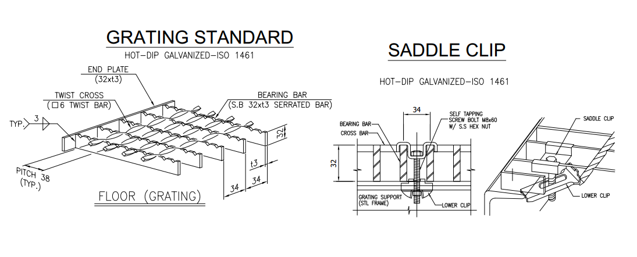
I97-VTC03-001-LIST GRATTING ĐẶT HÀNG

 |  |  |  |  |  |  | 160.00 |  | 2,897.15
No. | ITEM | GRARTING NAME | SỐ LƯỢNG/ 1 UNIT | SỐ LƯỢNG BỘ | WIDTH(mm) | Length(mm) | TỔNG SỐ LƯỢNG( TẤM) | UNIT WEIGHT(KG) | T' WEIGHT(KG)
1 | 325022 | I97-022-130_022 | 1 | 5 | 820 | 899 | 5 | 18.70 | 93.50 | I97-022-130_022 = 5 Tấm | Đã về ngày 1710/2025
2 | 325022 | I97-022-130_023 | 1 | 5 | 434.5 | 700 | 5 | 7.70 | 38.50 | I97-022-130_023 = 5 Tấm | Đã về ngày 1710/2025
3 | 325024 | I97-024-131_9 | 2 | 5 | 550 | 974 | 10 | 15.27 | 152.67 | I97-024-131_9 = 10 Tấm | Đã về ngày 1710/2025
4 | 325024 | I97-024-131_10 | 1 | 5 | 550 | 715 | 5 | 11.21 | 56.04 | I97-024-131_10 = 5 Tấm | Đã về ngày 1710/2025
5 | 325024 | I97-024-131_11 | 1 | 5 | 555 | 665 | 5 | 10.42 | 52.12 | I97-024-131_11 = 5 Tấm | Đã về ngày 1710/2025
6 | 325024 | I97-024-131_12 | 4 | 5 | 253 | 550 | 20 | 3.97 | 79.32 | I97-024-131_12 = 20 Tấm | Đã về ngày 1710/2025
7 | 325031 | I97-031-110_005 | 1 | 5 | 628 | 965 | 5 | 28.7 | 143.50
8 | 325031 | I97-031-110_006 | 1 | 5 | 488.5 | 528.5 | 5 | 12.8 | 64.00
9 | 325031 | I97-031-110_007 | 1 | 5 | 559.5 | 1185 | 5 | 24 | 120.00
10 | 325031 | I97-031-110_008 | 1 | 5 | 628 | 803.5 | 5 | 20.4 | 102.00
11 | 325031 | I97-031-110_009 | 1 | 5 | 631.5 | 691.5 | 5 | 15.5 | 77.50
12 | 325031 | I97-031-110_010 | 1 | 5 | 323.5 | 441 | 5 | 5.9 | 29.50
13 | 325031 | I97-031-110_011 | 1 | 5 | 776.5 | 1100 | 5 | 24 | 120.00
14 | 325031 | I97-031-110_012 | 1 | 5 | 724.5 | 1110.5 | 5 | 26.7 | 133.50
15 | 325031 | I97-031-110_013 | 1 | 5 | 641.5 | 1082 | 5 | 21.3 | 106.50
16 | 325031 | I97-031-110_014 | 1 | 5 | 1005.5 | 1244 | 5 | 39.5 | 197.50
17 | 325031 | I97-031-110_015 | 1 | 5 | 649 | 1122 | 5 | 24 | 120.00
18 | 325031 | I97-031-110_037 | 1 | 5 | 559.5 | 1185 | 5 | 24 | 120.00
19 | 325031 | I97-031-110_038 | 1 | 5 | 628.5 | 964.5 | 5 | 28.7 | 143.50
20 | 325031 | I97-031-110_039 | 1 | 5 | 488.5 | 528.5 | 5 | 11.9 | 59.50
21 | 325031 | I97-031-110_040 | 1 | 5 | 649 | 1122 | 5 | 24 | 120.00
22 | 325031 | I97-031-110_041 | 1 | 5 | 628 | 803.5 | 5 | 20.7 | 103.50
23 | 325031 | I97-031-110_042 | 1 | 5 | 631.5 | 691.5 | 5 | 15.5 | 77.50
24 | 325031 | I97-031-110_043 | 1 | 5 | 641.5 | 1082 | 5 | 21.3 | 106.50
25 | 325031 | I97-031-110_044 | 1 | 5 | 724.5 | 1110.5 | 5 | 26.7 | 133.50
26 | 325031 | I97-031-110_045 | 1 | 5 | 776.5 | 1100 | 5 | 24 | 120.00
27 | 325031 | I97-031-110_046 | 1 | 5 | 1005.5 | 1244 | 5 | 39.5 | 197.50
28 | 325031 | I97-031-110_047 | 1 | 5 | 323.5 | 441 | 5 | 5.9 | 29.50

